OT
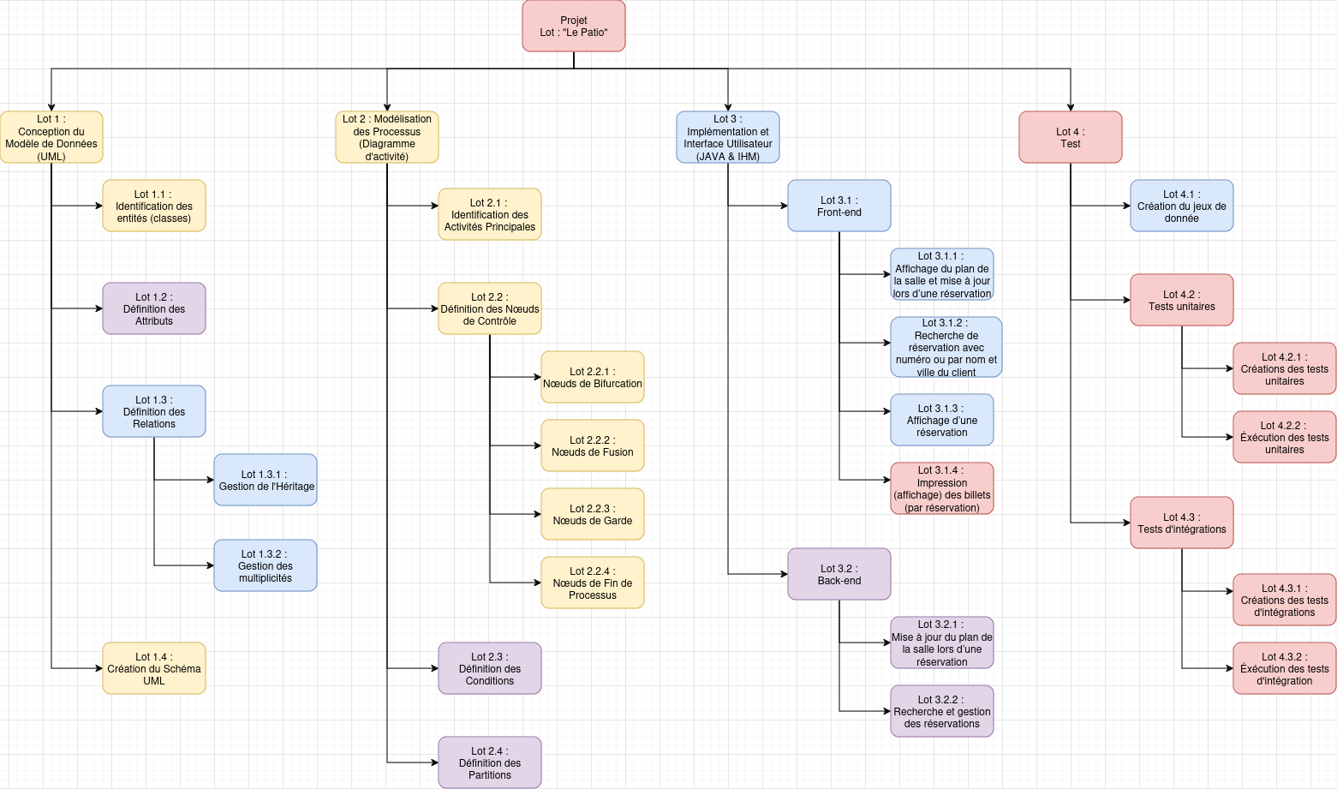
Organigramme des tâches

NEVOT Pierre | CHAPLAIS Ethan | LE VERGE Lou | GOGDET Maël

